Leht1
Eesti Spordiselts Kalev XX Tallinna võimlemispidu Pirita Spordikeskus 2.juuni 2019.a.

Idla
RIIETE TELLIMISLEHT
Komplekti hind 15 eur

Asutus/klubi :
Rühm:
Juhendaja/treener:
Aadress:
E-mail:
Tel:

MAKSJA REKVISIIDID:
Maksja:
Aadress:
Kontaktisik:
E-postiaadress:
Summa kokku | € 0.00

Tellimisleht tagastada hiljemalt 6.märts 2019 e-mailile: anneli@eestikalev.ee
Lisainfo: Anneli Saarma, telefon 516 2840
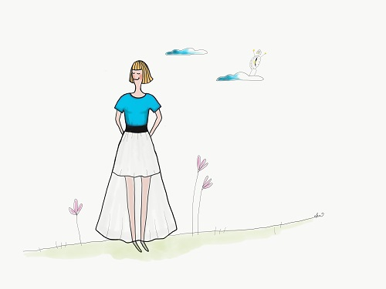

RIIDED NAISELE
Toode/ Suurus | Kogus |  |  |  |  |  |  |  |  |  |  | Kogus kokku | Toote hind | Summa kokku
 | 34 | 36 | 38 | 40 | 42 | 44 | 46 | 48 | 50 | 52 | 54
Valge pikk pealisseelik |  |  |  |  |  |  |  |  |  |  |  | 0 | € 15.00 | € 0.00
 |  |  |  |  |  |  |  |  |  |  |  | Summa kokku |  | € 0.00

